상품제안서
[플씨드] 올 메쉬 수영가방 | 상품코드: F27370

 |  |  |  |  |  |  | 02-412-0044 | www.easy1.co.kr
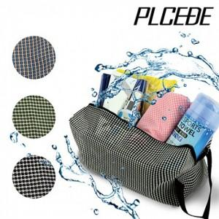

【상세/제작정보】 | 기본수량 미만 인쇄시 비용 추가. 선물포장및 케이스 비용 별도 문의.

【인쇄/포장옵션】 | 실크, 자수, 전사(풀컬러) / OPP(비닐)

【공급단가】 | 수량 | 150~ | 300~ | 500~ | 1,000~ | 3,000~
*VAT별도 | 단가 | 2,280원 | 2,240원 | 2,180원 | 2,140원 | 2,090원

【상품 URL】 | https://dev.easy1.co.kr:443/src/goods_detail.php?gdno=27370

